ACm 75L
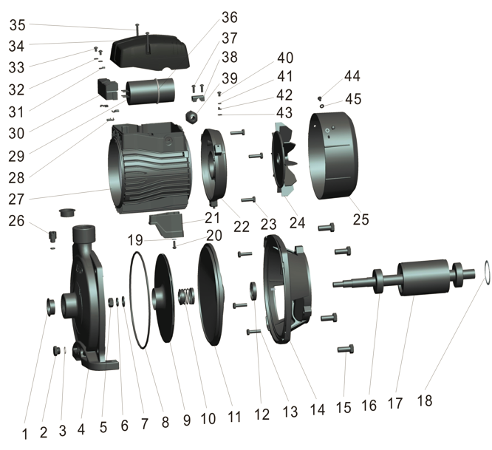

Código | Modelo
104810 | ACm 75L

Posición | Descripción | Cantidad | Código Koslan | Especificaciones
1 | Tapa boca de bomba | 2 | -
2 | Tapón de drenaje | 1 | -
3 | O-ring tapón de drenaje | 2 | - | 8,2x1,9
4 | Cuerpo de bomba | 1 | -
5 | Tuerca fijación impulsor | 1 | - | M10
6 | Arandela resorte fijación impulsor | 1 | - | 10
7 | Arandela plana fijación impulsor | 1 | - | 10
8 | O-ring cuerpo de bomba | 1 | 704847 | 158,8x3,1
9 | Impulsor | 1 | 707337
10 | Sello mecánico | 1 | 704831/700749 | 301-14mm
11 | Cubierta soporte motor | 1 | -
12 | Reten de aceite | 1 | - | 14x35x7
13 | Perno soporte motor (1) - tapa trasera motor | 3 | - | M5x22
14 | Soporte motor | 1 | -
15 | Perno soporte motor | 4 | - | M8x25
16 | Rodamiento (bola) | 2 | 704686/700696 | 6202ZZ
17 | Rotor | 1 | -
18 | Anillo de cierre | 1 | - | D35
19 | Arandela pie de bomba | 1 | - | 4
20 | Pie de bomba | 1 | - | M4x8
21 | Tornillo pie de bomba | 1 | -
22 | Tapa motor trasera | 1 | -
23 | Tornillo tapa trasera | 3 |  | M5x22
24 | Ventilador | 1 | 704749
25 | Tapa ventilador | 1 | -
26 | Tapón cebador | 1 | 704743
27 | Estator | 1 | -
28 | Fijador de cable | 3 | -
29 | Condensador | 1 | 200417 | 20uf/450v
30 | Placa terminal | 1 | -
31 | Arandela de fijación placa terminal | 3 | -
32 | Arandela placa terminal | 2 | - | 4
33 | Tornillo placa terminal | 2 | - | M4x6
34 | Tapa caja de conexiones | 1 | -
35 | Tornillo tapa caja de conexiones | 2 | - | M4x32
36 | O-ring condensador | 1 | - | 40x3,1
37 | Tornillo sujetador de cable | 2 |  | M4x12
38 | Sujetador de cable | 1
39 | Pasacable | 1 | -
40 | Tornillo tierra | 1 | - | M4x8
41 | Arandela de resorte tierra | 1 | - | 4
42 | Arandela de amortiguación | 1 | - | 4.2
43 | Arandela de seguridad | 1 |  | 4
44 | Tornillo tapa ventilador | 2 | - | M4x8
45 | Arandela tapa ventilador | 2 | - | 4

